상품제안서
톡톡리빙세트 8호 (주방선물세트) | 상품코드: S37037

 |  |  |  |  |  |  | 02-713-8555 | www.synergygift.co.kr
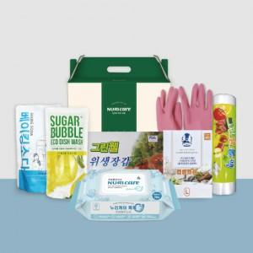

【상세/제작정보】

【인쇄/포장옵션】 | 스티커 / 포장불가능

【공급단가】 | 수량 | 50~ | 100~ | 500~ | 1,000~ | 2,000~
*VAT별도 | 단가 | 9,160원 | 8,670원 | 8,240원 | 8,030원 | 7,890원

【상품 URL】 | https://www.synergygift.co.kr:443/src/goods_detail.php?gdno=37037

